상품제안서
양지사 2025 다이어리 소피스클래식25 | 상품코드: S37846

 |  |  |  |  |  |  | 02-713-8555 | www.synergygift.co.kr
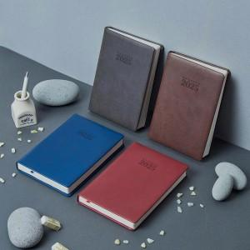

【상세/제작정보】 | <span style="font-size: 12pt;"></span><span style="font-size: 16px;">[납기일]</span><div style=""><span style="font-size: 16px;">- 10월 내 시안확정 시 12월 초~중순 순차출고</span></div><div style=""><span style="font-size: 16px;">- 11월 내 시안확정 시 12월 중순~말 순차출고</span></div><div style=""><span style="font-size: 16px;">- 12월 내 시안확정 시 12월 말~1월 초 순차출고</span></div><span style="font-size: 12pt;"></span><div><br></div><div><span style="font-size: 12pt;">* 분할 발송 불가 [색상혼합불가] 단일색상 단가입니다.&nbsp;</span></div><p><span style="font-size: 12pt;">&nbsp; (색상 별로 공정이 따로 들어가기 때문에 혼합 불가)&nbsp; (단,300부 이상 주문 시 2가지까지 가능) </span></p><p>&nbsp;</p><p><span style="font-size: 12pt;"></span><span style="font-size: 12pt;">* 10월부터 단가 인상됩니다. ​</span></p>

【인쇄/포장옵션】 | 불박 / 종이상자

【공급단가】 | 수량 | 100~ | 200~ | 300~ | 500~ | 1,000~
*VAT별도 | 그레이 | 12,560원 | 12,360원 | 12,060원 | 11,760원 | 11,560원
 | 네이비 | 12,560원 | 12,360원 | 12,060원 | 11,760원 | 11,560원
 | 레드 | 12,560원 | 12,360원 | 12,060원 | 11,760원 | 11,560원
 | 브라운 | 12,560원 | 12,360원 | 12,060원 | 11,760원 | 11,560원

【상품 URL】 | https://www.synergygift.co.kr:443/src/goods_detail.php?gdno=37846

